Frais de gestion
SANCY - SLP |  |  |  | Frais de gestion |  | 2026-03-31

Frais de gestion de la société de gestion |  |  |  |  |  | Charges
Rémunération de la société de gestion

Sous-total frais de gestion de la société de gestion |  |  |  |  |  | -

Autres frais de gestion | Base de calcul | Prorata temporis | Taux | TVA | Calcul provisions | Charges comptabilisés
Honoraires CAC
Budget 2025 3 660€ HT / an
Provision 1T2026 | 3,660.00 | 25% |  | 1.2 | 1,098.00 | 1,098.00
Provision 2T2026 | 3,660.00 |  |  | 1.2 | - | -
Provision 3T2026 | 3,660.00 |  |  | 1.2 | - | -
Provision 4T2026 | 3,660.00 |  |  | 1.2 | - | -

 |  |  |  |  |  | 1,098.00
Honoraires comptables - Aplitec
AIFM budget 2026 428€ HT /an
Provision AIFM 1T2026 | 428.00 | 25% | 30% | N/A | 107.00 | 107.00
Provision AIFM 2T2026 | 428.00 |  | 30% | N/A | - | -
Provision AIFM 3T2026 | 428.00 |  | 30% | N/A | - | -
Provision AIFM 4T2026 | 428.00 |  | 30% | N/A | - | -
Tenue Comptable budget 2026 5 440€ HT /an
Provision VL 1T2026 | 5,440.00 | 25% |  | N/A | 1,360.00 | 1,360.00
Provision VL 2T2026 | 5,440.00 |  |  | N/A | - | -
Provision VL 3T2026 | 5,440.00 |  |  | N/A | - | -
Provision VL 4T2026 | 5,440.00 |  |  | N/A | - | -
Déclaration BDF budget 2026 440€ HT /an
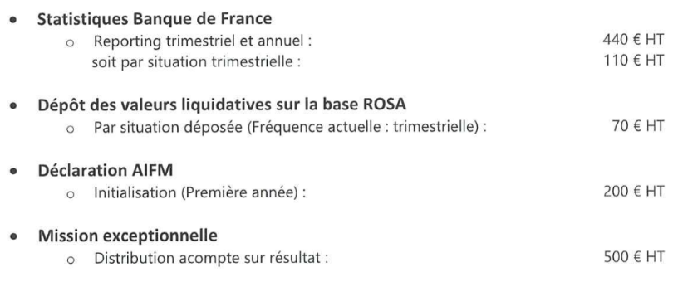
Provision BDF 1T2026 | 440.00 | 25% |  | N/A | 110.00 | 110.00
Provision BDF 2T2026 | 440.00 |  |  | N/A | - | -
Provision BDF 3T2026 | 440.00 |  |  | N/A | - | -
Provision BDF 4T2026 | 440.00 |  |  | N/A | - | -
Dépôt VL Base GECO Budget 2026 280€ HT /an
Provision dépôt VL 1T2026 | 280.00 | 25% |  |  | 70.00 | 70.00
Provision dépôt VL 2T2026 | 280.00 |  |  |  | - | -
Provision dépôt VL 3T2026 | 280.00 |  |  |  | - | -
Provision dépôt VL 4T2026 | 280.00 |  |  |  | - | -

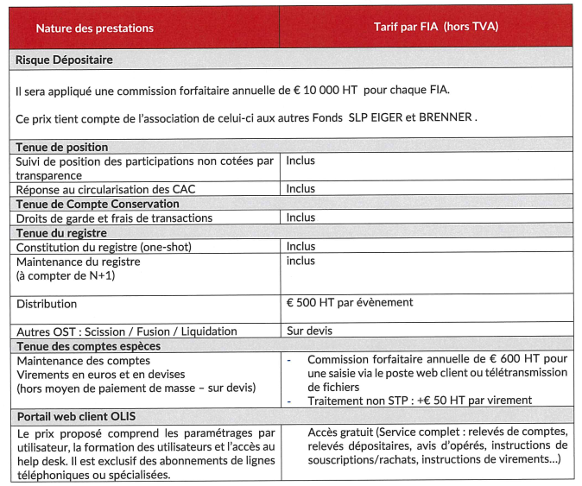
 |  |  |  |  |  | 1,647.00
Frais de dépositaire
Budget minimum 10 000 HT par an |  |  |  |  |  |  | Actif net
 | 10,000.00 | 25% |  | 1.20 | 3,000.00 |  | 10,841,383.93
Distribution (500€ HT par distribution) | 500.00 |  |  | 1.20 | -

Provision dépositaire 1T2026 |  |  |  |  | 3,000.00 | 3,000.00
Provision dépositaire 2T2026 |  |  |  |  | 3,000.00
Provision dépositaire 3T2026 |  |  |  |  | 3,000.00
Provision dépositaire 4T2026 |  |  |  |  | 3,000.00

Provision tenue compte espèce 1T2026 | 600.00 | 25% |  | 1.20 | 180.00 | 180.00
Provision tenue compte espèce 2T2026 | 600.00 |  |  | 1.20 | - | -
Provision tenue compte espèce 3T2026 | 600.00 |  |  | 1.20 | - | -
Provision tenue compte espèce 4T2026 | 600.00 |  |  | 1.20 | - | -

 |  |  |  |  |  | 3,180.00
Frais associé Commandité |  |  |  |  |  |  | Facture 2024
Rem GP Budget 2025 475,87€ HT /an |  |  |  |  |  |  | 1,188.73
Provision 1T2026 | 475.87 | 25% |  | 1.2 | 142.76 | 142.76
Provision 2T2026 | 475.87 |  |  | 1.2 | -
Provision 3T2026 | 475.87 |  |  | 1.2 | -
Provision 4T2026 | 475.87 |  |  | 1.2 | -

 |  |  |  |  |  | 142.76

Total frais de gestion |  |  |  |  |  | 6,067.76

 |  |  |  | Balance |  | 3,627,144.57
 |  |  |  | Agios |  | -
 |  |  |  | Remuneration Ebd |  | -
 |  |  |  | Commission d'arrangement |  | -
 |  |  |  | Commission d'engagement |  | -
 |  |  |  | Frais d'étude et d'audit acquisition et cession |  | -
 |  |  |  | Frais sur Deals réalisé |  | -
 |  |  |  | Frais sur Deals non réalisé |  | -
 |  |  |  | Frais AG |  | -
 |  |  |  | Assistance juridique |  | -
 |  |  |  | Autres frais de gestion courante |  | -
 |  |  |  | Solde d’ouverture PVMV latentes nettes |  | -3,633,212.33
 |  |  |  | Moins-values réalisées de l'exercice |  | -

 |  |  |  | Ecart |  | -
 |  |  |  |  |  | OK

